3.2.1. BUG REPORT
ID | BUG - 012 [AU - HD]
Reporter: | Beril Z. Ovayurt | Assignee: |  | Status: | Yeni
Type: | Functional | Severity: | Minor | Priority: | High
Environment: | Windows 11 Home Single Language 64 bit, Chrome Sürüm 141.0.7390.122
Summary: | Logout butonu tablette burger menüde görünmüyor
Description: | Tablet emülatörde yapılan testte Diary sayfasında sağ üstteki (çizgiler) burger menü simgesi tıklanır
Sağ kenardan bir burger menü açılır ve menüde navigasyon öğeleri görüntülenirken logout botonu görüntülenmemektedir.
Pre-conditions:
1 | Backendde bilgileri bulunan kullanıcı işlem yapmalıdır
2 | Kullanıcı Diary sayfasını tablet görünümünde açmış olmalıdır.
Steps to reproduce:
1 | Kullanıcı sağ üstte avatarın yanında burger menü simgesini tıklar
2 | Sağ kenarda burger menü açılır
3 | Menü içeriği incelenir
4
5
Actual result: Menü alanının ortasında üç adet navigasyon öğesi alt alta dizili olarak görüntülenmektedir.
Menü içerisinde logout butonu görüntülenmemektedir.

Expected result: Menü alanının ortasında üç adet navigasyon öğesi alt alta dizili olarak görüntülenmektedir.
Menü alanının sol alt köşesinde logout butonu görüntülenmelidir.

Attachments: | 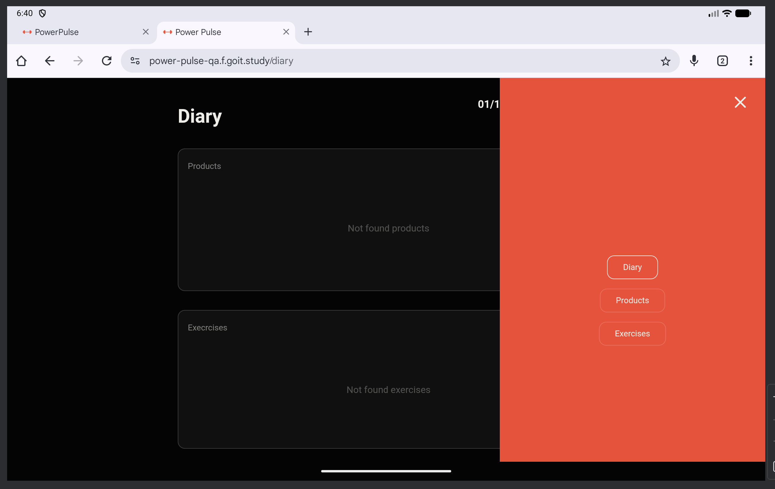
Additional info: | Mobil sürümde logout butonu burger menüde mevcuttur. Yalnızca tablet sürümünde mevcut değildir.

